Печать
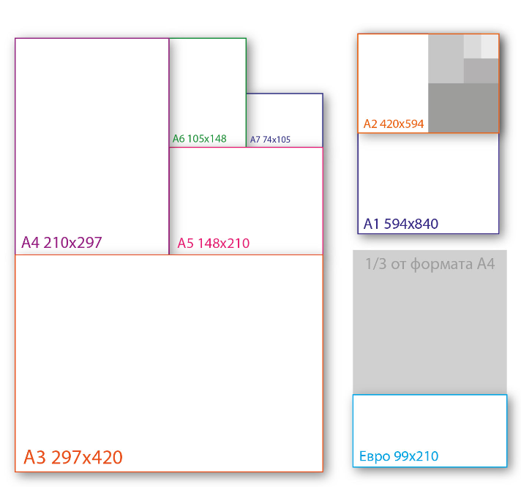
Стоимость печати
Ризограф 1+0
Тираж (шт) |  | Формат | от 100 | от 200 | от 300 | от 500 | от 1 000 | от 2 000 | от 5 000 | от 10 000
Белая |  | А5 | 5.55 ₽ | 4.80 ₽ | 4.20 ₽ | 3.90 ₽ | 3.60 ₽ | 3.30 ₽ | 2.85 ₽ | 2.55 ₽
 |  | А4 | 9.60 ₽ | 8.40 ₽ | 7.35 ₽ | 6.75 ₽ | 6.45 ₽ | 6.00 ₽ | 5.55 ₽ | 5.25 ₽

ГОЗНАК бледный цвет |  | А5 | 6.75 ₽ | 6.30 ₽ | 5.55 ₽ | 5.10 ₽ | 4.50 ₽ | 4.20 ₽ | 3.90 ₽ | 3.60 ₽
 |  | А4 | 12.75 ₽ | 11.10 ₽ | 10.35 ₽ | 8.40 ₽ | 8.25 ₽ | 7.80 ₽ | 7.50 ₽ | 7.20 ₽

ГОЗНАК ЯРКО: ЖЕЛТЫЙ, ЗЕЛЕНЫЙ, СИНИЙ, ОРАНЖЕВЫЙ |  | А5 | 8.40 ₽ | 7.95 ₽ | 7.05 ₽ | 6.60 ₽ | 5.85 ₽ | 5.55 ₽ | 5.40 ₽ | 5.25 ₽
 |  | А4 | 14.40 ₽ | 12.75 ₽ | 12.00 ₽ | 10.35 ₽ | 9.90 ₽ | 9.60 ₽ | 9.15 ₽ | 9.00 ₽

Офсет 1+0 ВХИ (80 г.)
Тираж (шт) | 100 | 500 | 1,000 | 2,000 | 3,000 | 4,000 | 5,000 | 6,000 | 7,000 | 8,000 | 9,000 | 10,000 | 15,000 | 20,000
Формат А5 | 14.55 ₽ | 9.45 ₽ | 5.40 ₽ | 3.30 ₽ | 3.00 ₽ | 2.70 ₽ | 2.55 ₽ | 2.40 ₽ | 2.25 ₽ | 2.10 ₽ | 1.95 ₽ | 1.80 ₽ | 1.65 ₽ | 1.50 ₽
Формат А4 | 25.50 ₽ | 10.80 ₽ | 6.60 ₽ | 4.50 ₽ | 3.90 ₽ | 3.60 ₽ | 3.45 ₽ | 3.30 ₽ | 3.15 ₽ | 3.00 ₽ | 2.95 ₽ | 2.85 ₽ | 2.70 ₽ | 2.55 ₽
Формат А3 | 45.75 ₽ | 13.05 ₽ | 8.85 ₽ | 6.75 ₽ | 6.15 ₽ | 5.85 ₽ | 5.70 ₽ | 5.55 ₽ | 5.40 ₽ | 5.25 ₽ | 5.10 ₽ | 4.95 ₽ | 4.80 ₽ | 4.65 ₽

Полноцветная печать 4+0 ВХИ (80 г.)
Тираж (шт) | 100 | 500 | 1,000 | 2,000 | 3,000 | 4,000 | 5,000 | 6,000 | 7,000 | 8,000 | 9,000 | 10,000 | 15,000 | 20,000
Формат А5 | 21.00 ₽ | 16.50 ₽ | 10.20 ₽ | 5.85 ₽ | 4.50 ₽ | 3.60 ₽ | 3.30 ₽ | 3.00 ₽ | 2.85 ₽ | 2.70 ₽ | 2.55 ₽ | 2.40 ₽ | 2.25 ₽ | 2.10 ₽
Формат А4 | 37.80 ₽ | 20.25 ₽ | 11.40 ₽ | 7.20 ₽ | 5.70 ₽ | 5.10 ₽ | 4.50 ₽ | 4.35 ₽ | 4.05 ₽ | 3.90 ₽ | 3.75 ₽ | 3.60 ₽ | 3.45 ₽ | 3.30 ₽
Формат А3 | 67.65 ₽ | 22.80 ₽ | 14.10 ₽ | 9.60 ₽ | 8.25 ₽ | 7.50 ₽ | 7.05 ₽ | 6.90 ₽ | 6.75 ₽ | 6.60 ₽ | 6.45 ₽ | 6.30 ₽ | 6.15 ₽ | 6.00 ₽

Полноцветная печать 4+0 Глянец (115 г.)
Тираж (шт) | 100 | 500 | 1,000 | 2,000 | 3,000 | 4,000 | 5,000 | 6,000 | 7,000 | 8,000 | 9,000 | 10,000 | 15,000 | 20,000
Формат А5 | 22.05 ₽ | 17.40 ₽ | 11.40 ₽ | 6.90 ₽ | 5.25 ₽ | 4.65 ₽ | 4.05 ₽ | 3.75 ₽ | 3.60 ₽ | 3.45 ₽ | 3.30 ₽ | 3.15 ₽ | 3.00 ₽ | 2.85 ₽
Формат А4 | 39.90 ₽ | 22.80 ₽ | 13.50 ₽ | 8.85 ₽ | 7.50 ₽ | 6.90 ₽ | 6.30 ₽ | 6.00 ₽ | 5.85 ₽ | 5.70 ₽ | 5.55 ₽ | 5.25 ₽ | 5.10 ₽ | 4.80 ₽
Формат А3 | 72.00 ₽ | 26.85 ₽ | 17.70 ₽ | 13.20 ₽ | 11.70 ₽ | 10.95 ₽ | 10.50 ₽ | 10.05 ₽ | 9.90 ₽ | 9.75 ₽ | 9.60 ₽ | 9.45 ₽ | 9.30 ₽ | 9.15 ₽

